Столешницы
Изображение | Артикул | Габаритные размеры | Описание | Вес (кг) | Объем (м.куб.) | Цена
Столешницы для перегородок прямые
 | RBS-900 | 900х600х16 | Столешница из ЛДСП т.16мм, с кромкой ПВХ т.1мм по периметру, комплектуется уголками для крепления её в перегородки | 6.90 | 0.021 | 1,931
 | RBS-1200 | 1200х600х16 |  | 9.40 | 0.030 | 2,367
 | RBS-1400 | 1400х600х16 |  | 10.40 | 0.030 | 2,664
 | RBST 127 | 1200х700х25 | Столешница из ЛДСП т.25мм, с кромкой ПВХ т.2мм по периметру, комплектуется уголками для крепления её в перегородки | 15.50 | 0.030 | 4,667
 | RBST 147 | 1400х700х25 |  | 18.40 | 0.034 | 5,244
 | RBST 167 | 1600х700х25 |  | 20.40 | 0.040 | 5,812
Столешницы для перегородок эргономичные
 | RBSE-1400 (L,R) | 1400х900х16 | Столешница из ЛДСП т.16мм, с кромкой ПВХ т.1мм по периметру, комплектуется уголками для крепления её в перегородки | 12.90 | 0.050 | 3,734
 | RBSE-1600 (L,R) | 1400х900х16 |  | 14.40 | 0.050 | 4,180
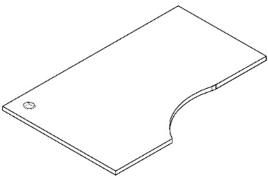 | RBCET-1490 (L,R) | 1400х900х25 | Столешница из ЛДСП т.25мм, с кромкой ПВХ т.2мм по периметру, комплектуется уголками для крепления её в перегородки | 20.40 | 0.050 | 6,384
 | RBCET-1690 (L,R) | 1600х900х25 |  | 22.90 | 0.052 | 7,019
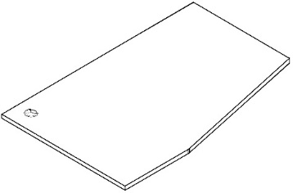 | RBCT-1490 (L,R) | 1400х900х25 | Столешница из ЛДСП т.25мм, с кромкой ПВХ т.2мм по периметру, комплектуется уголками для крепления её в перегородки | 20.90 | 0.050 | 6,128
 | RBCT-1690 (L,R) | 1600х900х25 |  | 24.90 | 0.052 | 6,835

Комплектующие
Изображение | Артикул | Габаритные размеры | Описание | Вес (кг) | Объем (м.куб.) | Цена
Диспенсер
 | ROV-02 | 280х280х1000 | Диспенсер для жидких и гелеобразных антисептиков, изготовлен из стали с порошковым напылением. Активируется нажатием ногой на педаль. Подходит для бутылок объемом от 300 мл до 1 л, высотой от 180 до 300 мм. Внутренний размер ниши под бутылку: 87х97мм Цвет: Белый, Серый, Черный | 11.00 | 0.085
Элемент для соединения перегородок
 | RPC115 | 22х1150х22 | Алюминиевый профиль с пазами, комплектуется одной заглушкой. | 0.50 | 0.001 | 3,332
 | RPC130 | 22х1300х22 |  | 0.65 | 0.0012 | 3,708
 | RPC160 | 22х1600х22 |  | 0.70 | 0.002 | 4,436
Заглушка для паза профиля
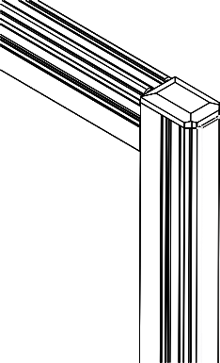 | RPC-090 | 850х10х4,5 | Заглушка устанавливается в вертикальный и горизонтальный профиль перегородок. Заглушка устанавливается по желанию. Цена указана за упаковку с указанным метражом. | 1.00 | 0.01 | 452
 | RPC-115 | 1140х10х4,5 |  | 1.20 | 0.01 | 564
 | RPC-130 | 1290х10х4,5 |  | 1.50 | 0.01 | 629
 | RPC-160 | 1590х10х4,5 |  | 1.70 | 0.01 | 758
Втулка соединительная
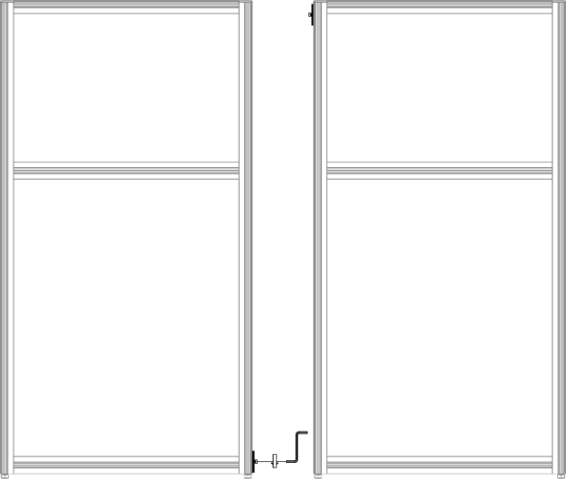 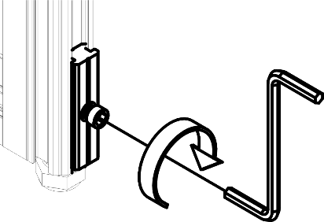 | RBC-2 | 80х11х6 | Изготавливается из пластика матового цвета с отверстиями в цетнре для крепления винтом в пазе перегородок. Комплект из 2-х штук. | 0,05 | 0,0002 | 267
Кронштейны для крепления перегородки к стене
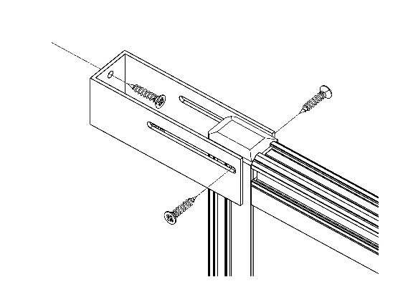 | RBM-2 | 100х32х28 | Кронштейн металический, покрытие краска в цвет серебро. 1 шт в комплекте. | 0,15 | 0,0002 | 1,327
Кронштейн - опора
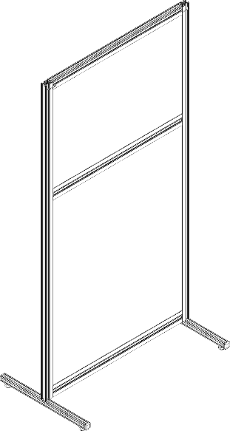 | RBO-2 | 360х22х29 | Кронштейн-опора изготавливается из алюминиевого профиля. Комплектуется регулируемой опорой. Комплект из 2-х штук. | 0,25 | 0,002 | 3,215

Компоновки ассортимента
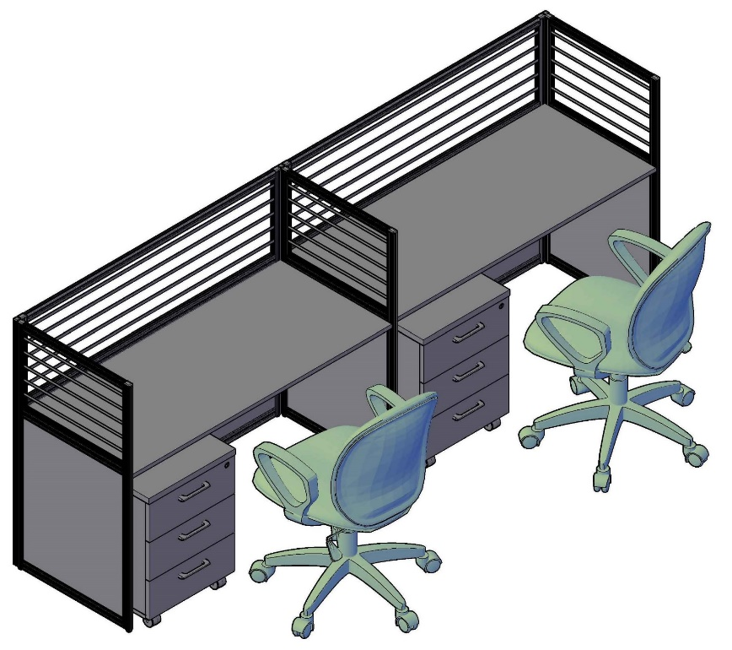
Комбинации элементов
 |  | Наименование/Артикул | Цена
 |  | Перегородка комбинированная RP115SG140 | 30,640
 |  | Перегородка комбинированная RP115SG140 | 30,640
 |  | Перегородка комбинированная RP115SG60 | 19,650
 |  | Перегородка комбинированная RP115SG60 | 19,650
 |  | Перегородка комбинированная RP115SG60 | 19,650
 |  | Столешница RBS-1400 | 2,049
 |  | Столешница RBS-1400 | 2,049
 |  | Элемент для соединения перегородок RPC115 | 3,332
 |  | Элемент для соединения перегородок RPC115 | 3,332
 |  | Элемент для соединения перегородок RPC115 | 3,332
 |  | Втулка соеденительная RBC-2 - 7шт. | 1,869
 |  | Тумба мобильная SC-3M.1 | 5,239
 |  | Тумба мобильная SC-3M.1 | 5,239
Цена: | 146,671.00

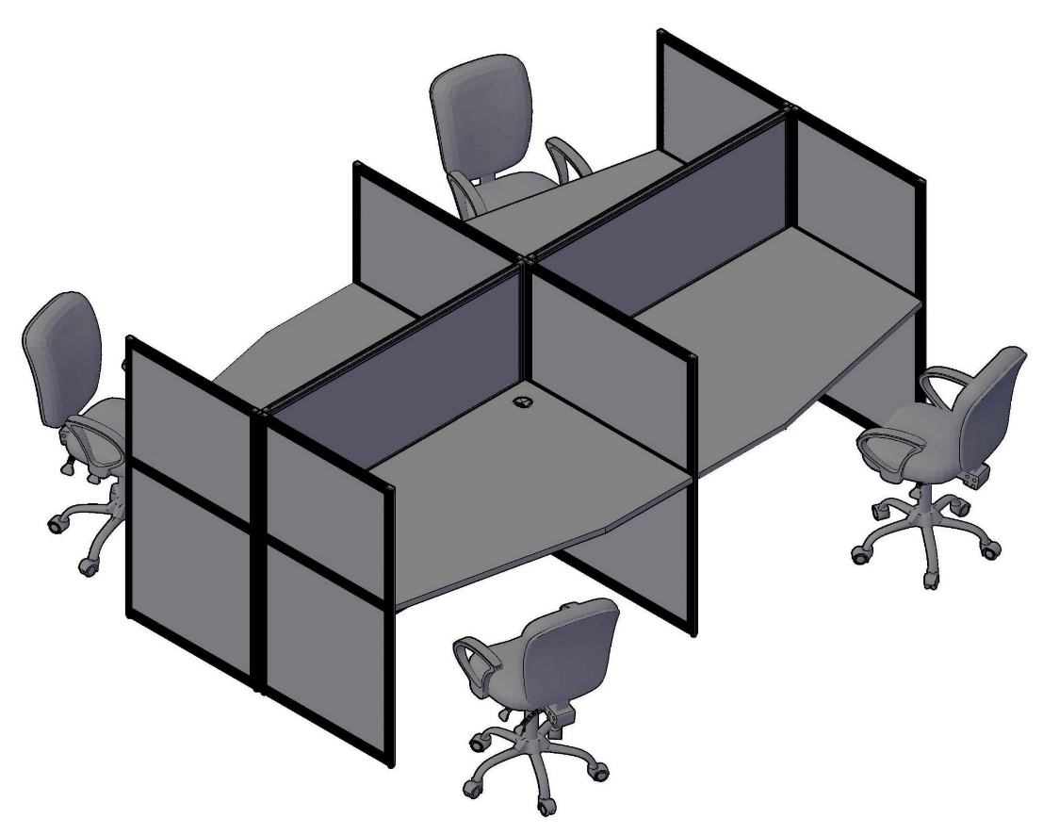
 |  | Наименование/Артикул | Цена
 |  | Перегородка глухая RP130SS140 | 28,713
 |  | Перегородка глухая RP130SS140 | 28,713
 |  | Перегородка глухая RP130SS90 | 21,871
 |  | Перегородка глухая RP130SS90 | 21,871
 |  | Перегородка глухая RP130SS70 | 19,128
 |  | Перегородка глухая RP130SS70 | 19,128
 |  | Перегородка глухая RP130SS70 | 19,128
 |  | Перегородка глухая RP130SS70 | 19,128
 |  | Столешница RBCT-1490 (L) | 6,128
 |  | Столешница RBCT-1490 (L) | 6,128
 |  | Столешница RBCT-1490 (R) | 6,128
 |  | Столешница RBCT-1490 (R) | 6,128
 |  | Элемент для соединения перегородок RPC130 | 3,708
 |  | Элемент для соединения перегородок RPC130 | 3,708
 |  | Элемент для соединения перегородок RPC130 | 3,708
 |  | Втулка соеденительная RBC-2 - 10шт. | 2,670

Цена: | 215,986.00

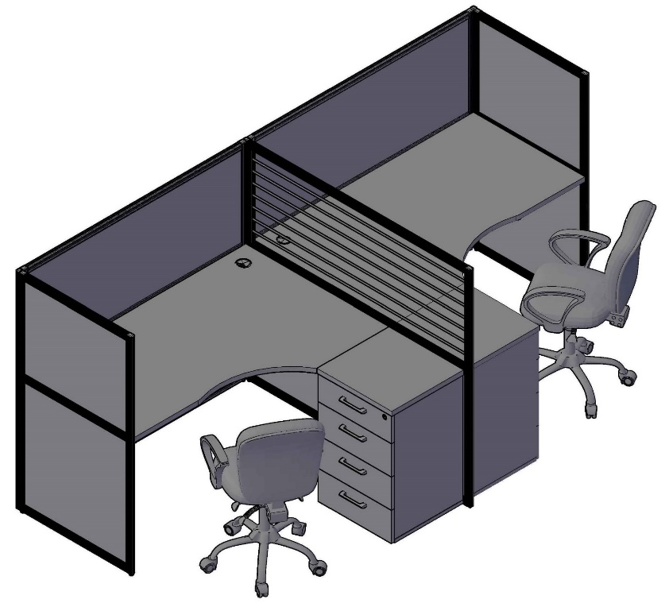
 |  | Наименование/Артикул | Цена
 |  | Перегородка глухая RP130SS140 | 28,713
 |  | Перегородка глухая RP130SS140 | 28,713
 |  | Перегородка глухая RP130SS70 | 19,128
 |  | Перегородка глухая RP130SS70 | 19,128
 |  | Перегородка комбинированная RP130SG140 | 32,761
 |  | Столешница RBCET-1490 (L) | 6,384
 |  | Столешница RBCET-1490 (R) | 6,384
 |  | Элемент для соединения перегородок RPC130 | 3,708
 |  | Элемент для соединения перегородок RPC130 | 3,708
 |  | Элемент для соединения перегородок RPC130 | 3,708
 |  | Втулка соеденительная RBC-2 - 7шт. | 1,869
 |  | Тумба приставная XLC-4D.1A | 12,631
 |  | Тумба приставная XLC-4D.1A | 12,631
Цена: | 179,466.00

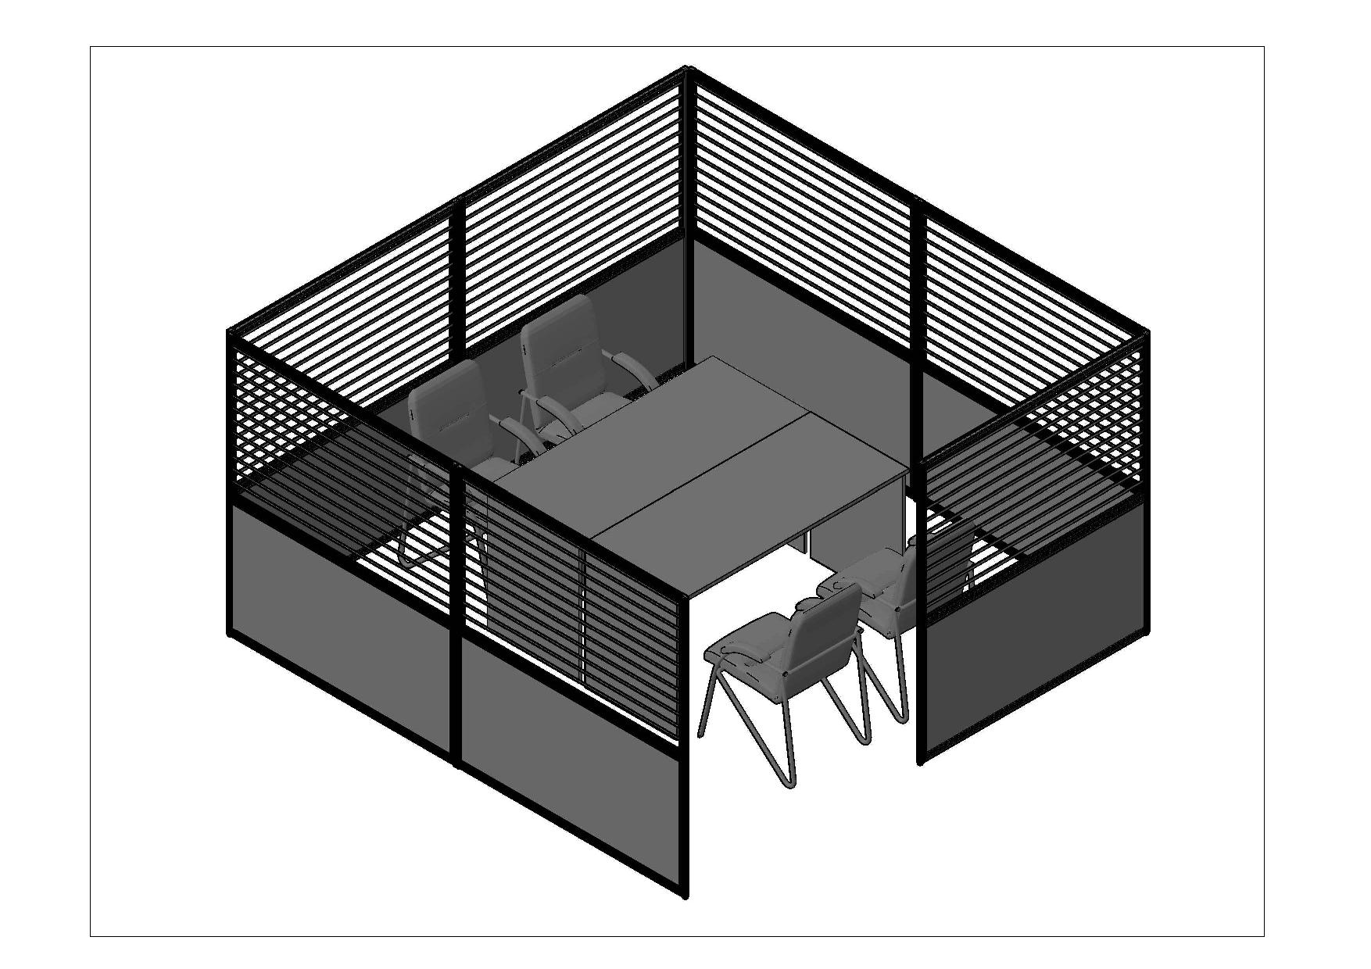
 |  | Наименование/Артикул | Цена
 |  | Перегородка комбинированная RP160SG140 | 37,502
 |  | Перегородка комбинированная RP160SG140 | 37,502
 |  | Перегородка комбинированная RP160SG140 | 37,502
 |  | Перегородка комбинированная RP160SG140 | 37,502
 |  | Перегородка комбинированная RP160SG140 | 37,502
 |  | Перегородка комбинированная RP160SG140 | 37,502
 |  | Перегородка комбинированная RP160SG140 | 37,502
 |  | Элемент для соединения перегородок RPC160 | 4,436
 |  | Элемент для соединения перегородок RPC160 | 4,436
 |  | Элемент для соединения перегородок RPC160 | 4,436
 |  | Элемент для соединения перегородок RPC160 | 4,436
 |  | Элемент для соединения перегородок RPC160 | 4,436
 |  | Элемент для соединения перегородок RPC160 | 4,436
 |  | Втулка соеденительная RBC-2 - 12шт. | 3,204
Цена: | 301,936.00 | Стол письменный S-1400 | 4,801
 |  | Стол письменный S-1400 | 4,801

Техническая информация
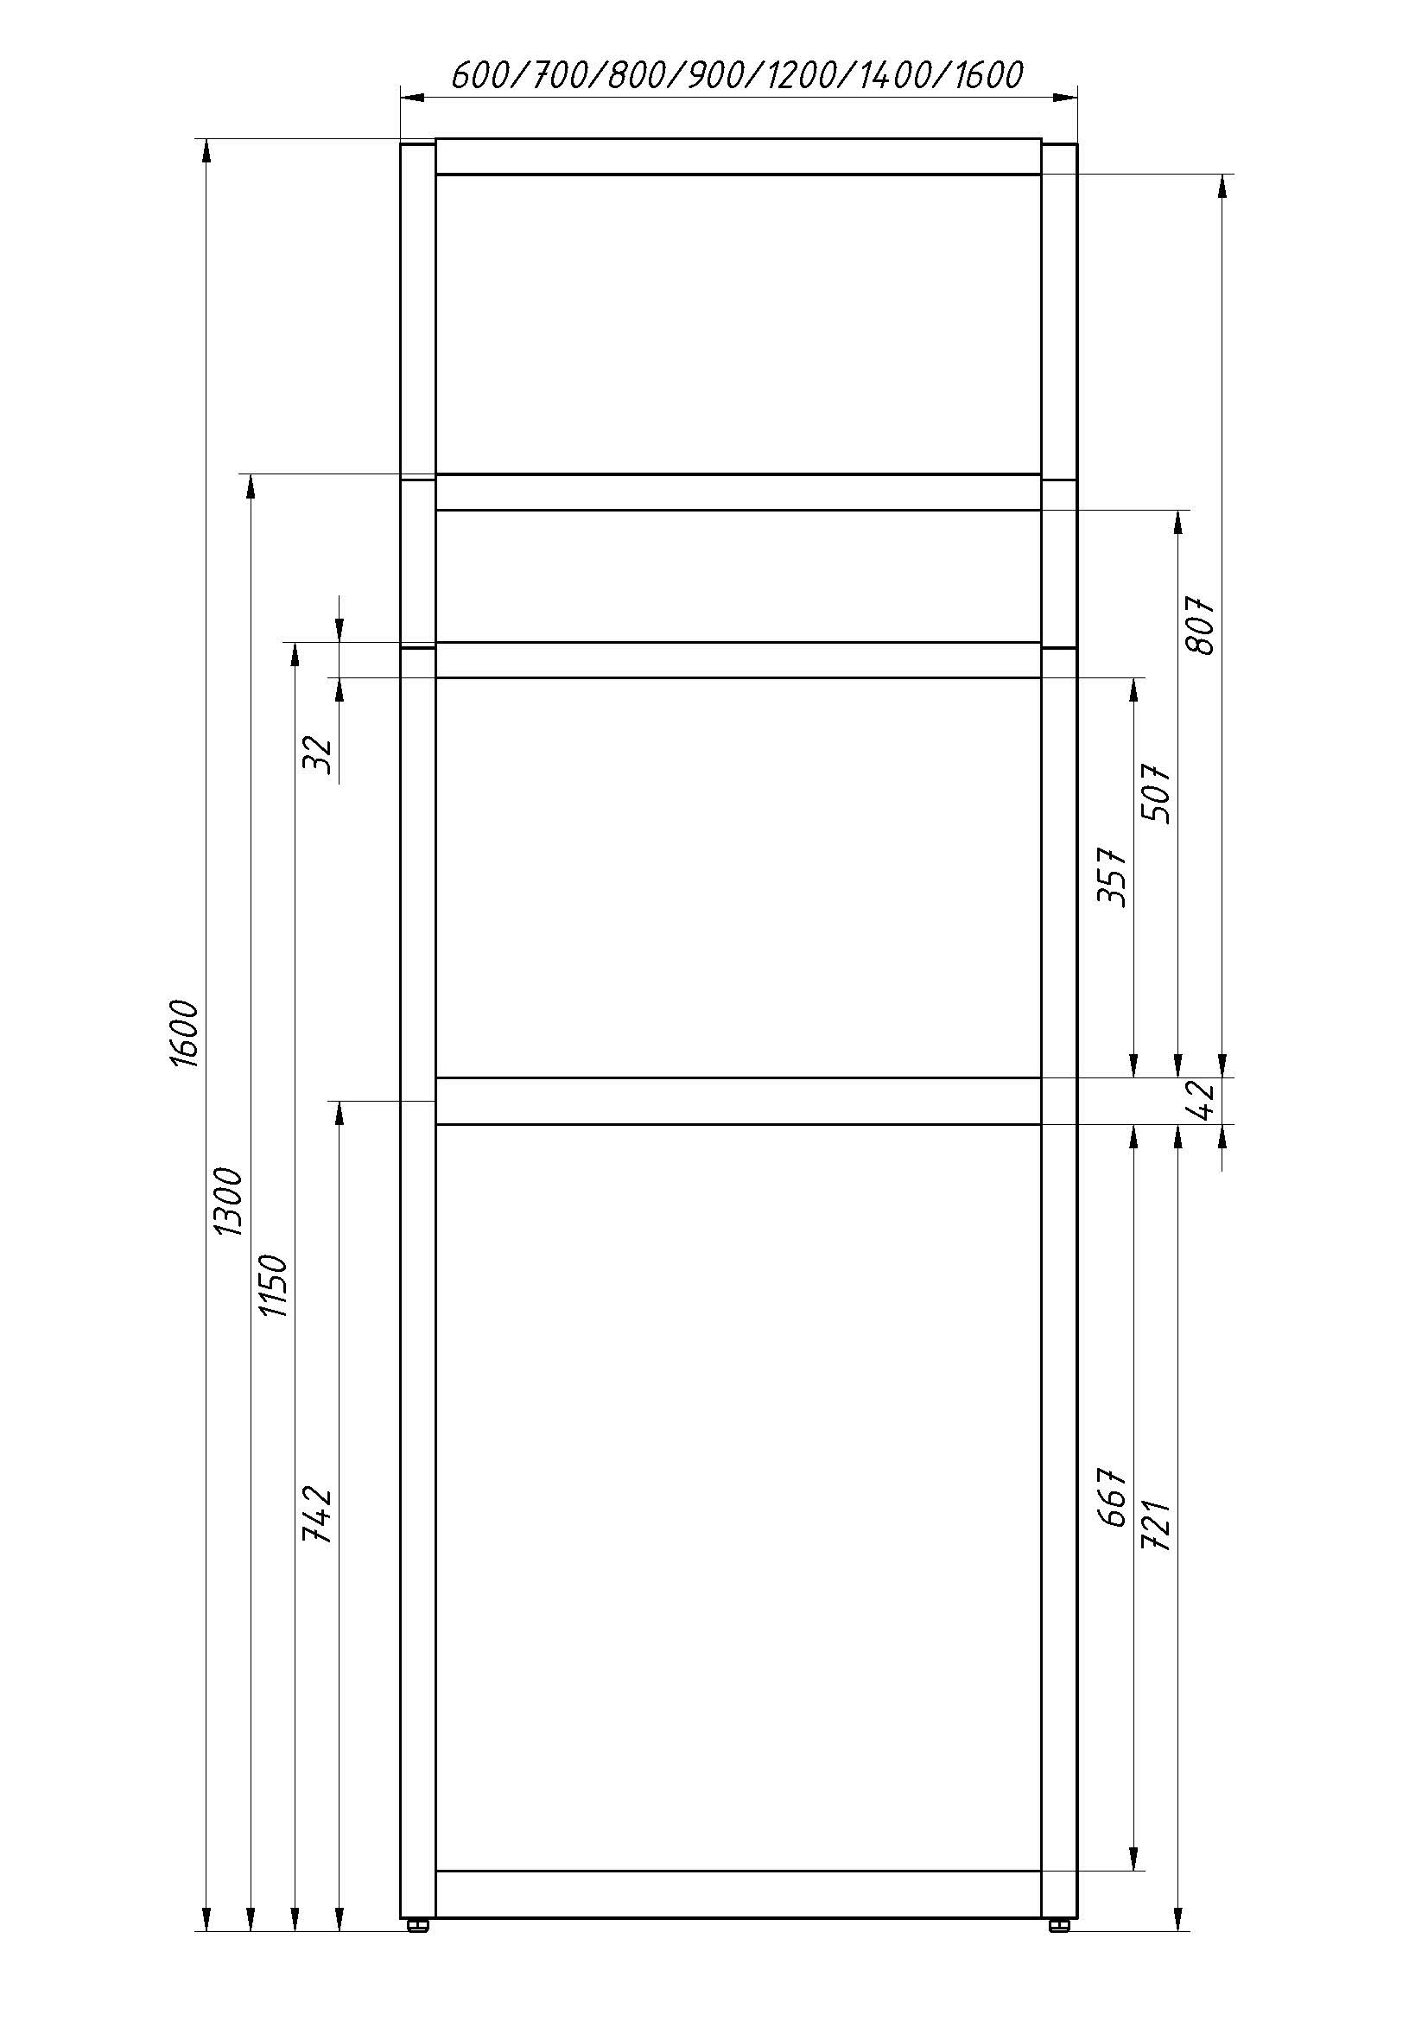
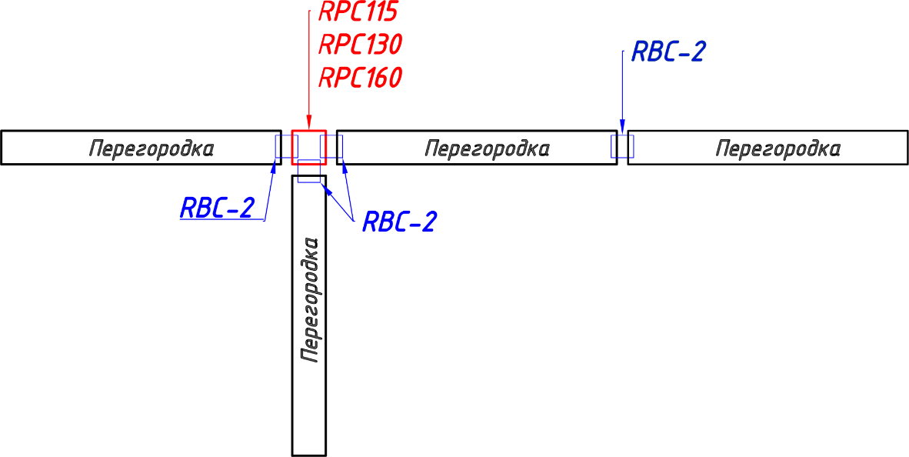 Схема креплений | Размеры перегородок
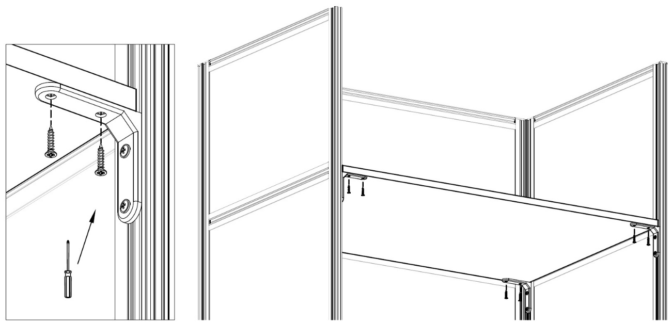 Крепление столешниц
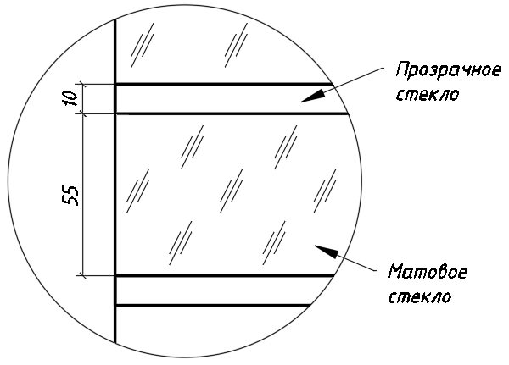 Стеклянные вставки

